FERREYROS
 |  |  |  |  | ORDEN DE COMPRA Nº: |  |  | D260026
 |  |  |  |  | Proyecto: | AREQUIPA
HP&K INVERSIONES S.R.L. |  |  |  |  | C.Costo:
RUC: 20532384088 |  |  |  |  | OT: | 368425
MZA. D LOTE. 8 URB. VILLA DEL MAR MOQUEGUA - ILO - ILO |  |  |  |  | REQ | OPERACIONES
Telf. 51-054-617431
ventas@hpkinv.com
www.hpkinv.com

ORDEN DE COMPRA

Señor (es): |  | FERREYROS |  |  | Ruc: |  |  | 20100028698
Dirección: |  | JR. CRISTOBAL DE PERALTA NORT NRO 820 URB SAN IDELFONSO |  |  | Fecha Emisión: |  |  | 2026-01-20
 |  |  |  |  | Ref. Pedido: |  |  | 4900027706
Teléfono: |  | +51 949 624 559 |  |  | Moneda: |  |  | DOLARES
Atención: |  | EDWIN TORRES |  |  | Forma de pago: |  |  | CREDITO |  |  | 1
E-mail: |  | edwin.torres@ferreyros.com.pe |  |  | Cta Cte. Nº | BCP
Lugar entrega: |  |  | Parque Industrial Rio Seco Mz C lote 17 Cerro Colorado-Arequipa- Perú |  | Cta. Detraccion: |  | BN

ITEM | CANT. | Nro. PARTE/COD | DESCRIPCION | UN | F. ENTREGA | V.UNITARIO |  |  | V. TOTAL
1 | 2 | 368425 | 1U-2182: Cojinete de manguito de 83,032 mm de diámetro exterior | UN | 2026-01-19 | 108.62 |  |  | 217.24
2 | 1 | 368425 | 8T-9044: Anillo de retención interno | UN | 2026-01-19 | 70.48 |  |  | 70.48
3 | 2 | 368425 | 1J-8569: Casquillo de pistón de 26,97 mm de largo | UN | 2026-01-19 | 51.88 |  |  | 103.76
4 | 2 | 368425 | 109-4670: Casquillo de émbolo de derivación | UN | 2026-01-19 | 231.57 |  |  | 463.14
5 | 2 | 368425 | 122-9351: Émbolo | UN | 2026-01-19 | 203.83 |  |  | 407.66
6 | 4 | 368425 | 5M-0544: Perno de cabeza hexagonal de 1 1/8 pulg-7 x 4 1/2 pulg | UN | 2026-01-19 | 30.59 |  |  | 122.36
7 | 4 | 368425 | 3S-1349: Arandela dura de 31 mm de diámetro interior | UN | 2026-01-19 | 7.64 |  |  | 30.56
8
9
10
11
12
13
14
15
16
17
18
19
20
21
22
23
24
25
26
27
28
29
 |  |  |  |  |  |  |  |  |  | #REF!
 |  |  |  |  |  | Subtotal |  | USD | 1,188.76
 |  |  |  |  |  | Dscto. |  | USD | 226.44
 |  |  |  |  |  | IGV | 18% | USD | 213.98
 |  |  |  |  |  | Otros % | % | USD

 |  |  |  |  |  | Total |  | USD | 1,402.74
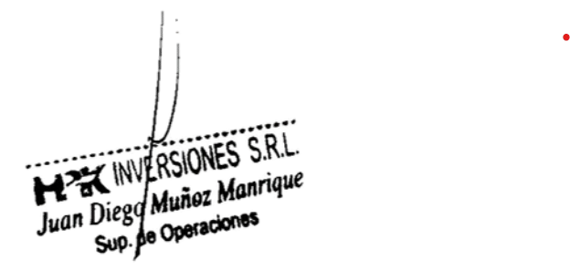
Consignar en la factura, el número de cuenta interbancaria impresa o con un sello. Incluir número de cuenta de detracción de ser el caso.

ELABORADO POR: |  |  | APROBADO POR: |  | ACEPTADO POR:
DIEGO JAIME |  |  | DIEGO MUÑOZ |  | PROVEEDOR

HPK-L-F-03 Version:01 Fecha 01-03-19
 |  | Factura a: | HP&K INVERSIONES S.R.L.
 |  |  | 20532384088
 |  |  | Parque Industrial Rio Seco Mz C lote 17 Cerro Colorado-Arequipa- Perú
 |  | Entregar en: | Parque Industrial Rio Seco Mz C LOTE 17 Cerro Colorado Arequipa

Notas Importantes:
1). Esta ORDEN DE COMPRA tiene validez hasta la fecha indicada como "Fecha Entrega Proveedor". De no cumplir con la fecha acordada, esta ORDEN DE COMPRA quedará ANULADO.
2). Al momento de entregar el servicio y/o bien, adjuntar GUÍA DE REMISIÓN ORIGINAL, 01 fotocopia de la ORDEN DE COMPRA, 01 fotocopia de certificados o informes según corresponda.
3). La FACTURA ORIGINAL se entregará con copia SUNAT y NEGOCIABLE, 01 fotocopia de GUIA DE REMISION, 01 fotocopia de la ORDEN DE COMPRA y 01 fotocopia de la COTIZACIÓN.
4). Es obligatorio escribir en la Factura el número de Orden de Compra y el número de Guía de Remisión.
5)- La recepción de esta Orden de Compra implica la aceptación y conformidad de los términos y condiciones particulares del servicio, compra y suministros.
6). Asimismo, el Proveedor declara haber leído y aceptar lo señalado en el presente documento.

